异常件说明
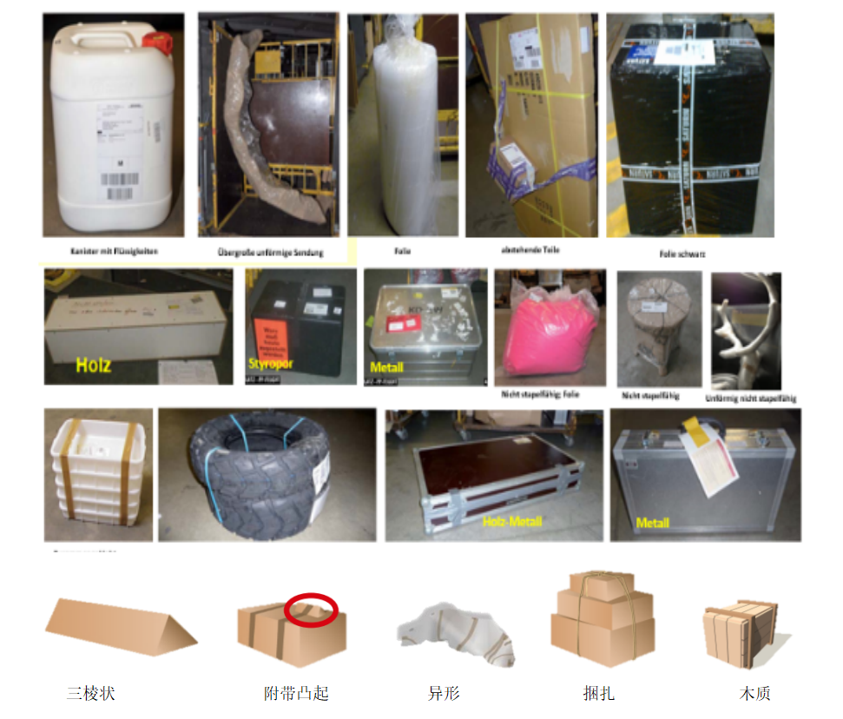
不规则的包裹类型如下： 1、圆形货物； 2、三角形、三棱状包装； 3、货物主体上附带凸出的货物； 4、货物底部不平稳，异形货物； 5、多个包裹捆绑在一起致超尺寸的货物； 6、使用特殊麻袋、桶状、金属、木质、布料包装的货物。 特殊的，联邮通经济挂号-德国除以上不规则货物外，以下两种货物类型也属于异形件： （1）薄膜或快递袋的包装有提手环或收口； （2）用橡皮筋捆扎或只用胶带缠绕的外包装。 以下为异形件货物图片举例： | 不规则的包裹类型如下： 1、圆形货物； 2、三角形、三棱状包装； 3、货物主体上附带凸出的货物； 4、货物底部不平稳，异形货物； 5、多个包裹捆绑在一起致超尺寸的货物； 6、使用特殊麻袋、桶状、金属、木质、布料包装的货物。 特殊的，联邮通经济挂号-德国除以上不规则货物外，以下两种货物类型也属于异形件： （1）薄膜或快递袋的包装有提手环或收口； （2）用橡皮筋捆扎或只用胶带缠绕的外包装。 以下为异形件货物图片举例：

